关系图
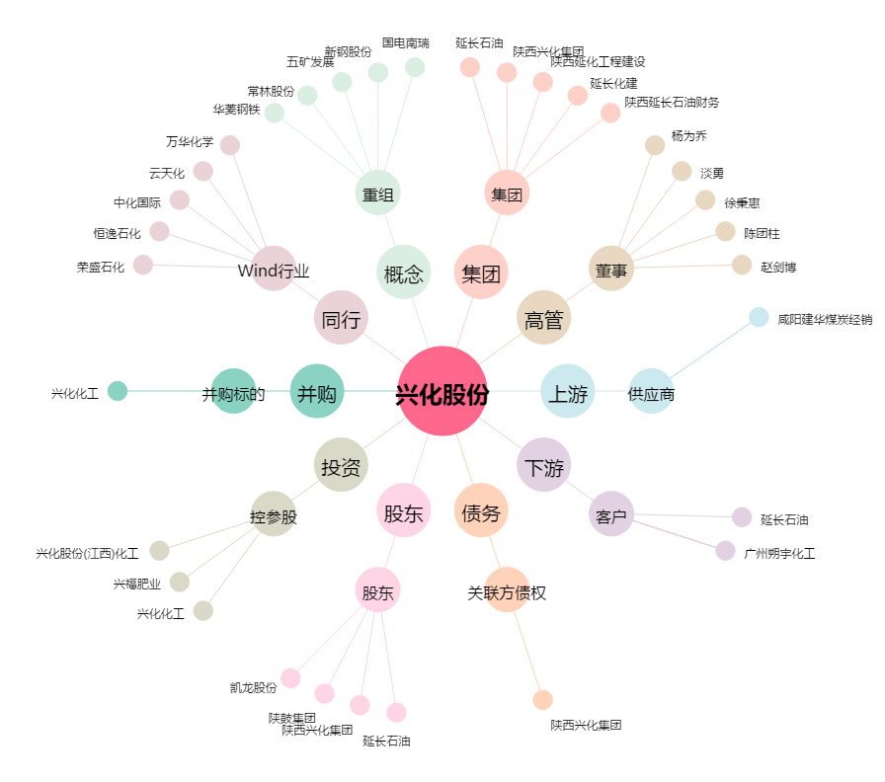
兴化股份[002109.SZ] - 关系概览图

